46 従業者数（卸売業，小売業）（１事業所当たり）
46 従業者数（卸売業，小売業）（１事業所当たり）

 | 時点 2021(R3)年6月1日（２～５年毎）
 | 単位 人 |  |  |  |  |  |  |  | 偏差値 |  | 65.70
順位 |  | 都道府県名 |  | 数 値 |  |  | 順位 | 都道府県名 |  | 数 値

 |  | 0 | 全 国 |  | 9.27 | 0.0 | 24 | 0 | 新 潟 |  | 7.76
1 |  | 0 | 東 京 |  | 13.76 | 0.0 | 25 | 0 | 山 口 |  | 7.71
2 |  | 0 | 神奈川 |  | 10.87 | 0.0 | 26 | 0 | 福 島 |  | 7.61
3 |  | 0 | 大 阪 |  | 10.61 | 0.0 | 27 | 0 | 岐 阜 |  | 7.60
4 |  | 0 | 愛 知 |  | 10.27 | 0.0 | 28 | 0 | 熊 本 |  | 7.55
5 |  | ◎ | 千 葉 |  | 10.21 | 0.0 | 29 | 0 | 長 野 |  | 7.53
6 |  | 0 | 埼 玉 |  | 10.07 | 0.0 | 30 | 0 | 岩 手 |  | 7.47
7 |  | 0 | 兵 庫 |  | 8.97 | 0.0 | 31 | 0 | 青 森 |  | 7.40
8 |  | 0 | 京 都 |  | 8.95 | 0.0 | 31 | 0 | 鳥 取 |  | 7.40
9 |  | 0 | 宮 城 |  | 8.84 | 0.0 | 33 | 0 | 愛 媛 |  | 7.39
10 |  | 0 | 広 島 |  | 8.80 | 0.0 | 34 | 0 | 山 梨 |  | 7.37
11 |  | 0 | 北海道 |  | 8.73 | 0.0 | 35 | 0 | 富 山 |  | 7.30
11 |  | 0 | 滋 賀 |  | 8.73 | 0.0 | 36 | 0 | 宮 崎 |  | 7.22
11 |  | 0 | 福 岡 |  | 8.73 | 0.0 | 37 | 0 | 福 井 |  | 7.20
14 |  | 0 | 奈 良 |  | 8.28 | 0.0 | 38 | 0 | 佐 賀 |  | 7.17
15 |  | 0 | 茨 城 |  | 8.22 | 0.0 | 39 | 0 | 大 分 |  | 7.11
16 |  | 0 | 群 馬 |  | 8.17 | 0.0 | 40 | 0 | 秋 田 |  | 7.10
17 |  | 0 | 岡 山 |  | 8.06 | 0.0 | 41 | 0 | 鹿児島 |  | 6.93
18 |  | 0 | 石 川 |  | 8.04 | 0.0 | 42 | 0 | 山 形 |  | 6.89
19 |  | 0 | 静 岡 |  | 8.01 | 0.0 | 43 | 0 | 島 根 |  | 6.88
20 |  | 0 | 沖 縄 |  | 8.00 | 0.0 | 44 | 0 | 徳 島 |  | 6.86
21 |  | 0 | 栃 木 |  | 7.98 | 0.0 | 45 | 0 | 長 崎 |  | 6.85
21 |  | 0 | 三 重 |  | 7.98 | 0.0 | 46 | 0 | 高 知 |  | 6.78
23 |  | 0 | 香 川 |  | 7.79 | 0.0 | 47 | 0 | 和歌山 |  | 6.68
従業者数（卸売業，小売業） （１事業所当たり）
北海道 | 8.73
青 森 | 7.40
岩 手 | 7.47
宮 城 | 8.84
秋 田 | 7.10
山 形 | 6.89
福 島 | 7.61
茨 城 | 8.22
栃 木 | 7.98
群 馬 | 8.17
埼 玉 | 10.07
千 葉 | 10.21
東 京 | 13.76
神奈川 | 10.87
新 潟 | 7.76
富 山 | 7.30
石 川 | 8.04
福 井 | 7.20
山 梨 | 7.37
長 野 | 7.53
岐 阜 | 7.60
静 岡 | 8.01
愛 知 | 10.27
三 重 | 7.98
滋 賀 | 8.73
京 都 | 8.95
大 阪 | 10.61
兵 庫 | 8.97
奈 良 | 8.28
和歌山 | 6.68
鳥 取 | 7.40
島 根 | 6.88
岡 山 | 8.06
広 島 | 8.80
山 口 | 7.71
徳 島 | 6.86
香 川 | 7.79
愛 媛 | 7.39
高 知 | 6.78
福 岡 | 8.73
佐 賀 | 7.17
長 崎 | 6.85
熊 本 | 7.55
大 分 | 7.11
宮 崎 | 7.22
鹿児島 | 6.93
沖 縄 | 8.00

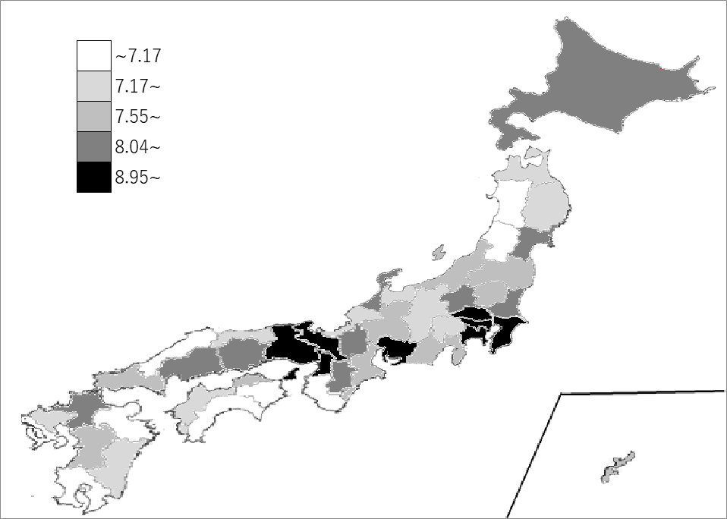
千葉県の推移
平成21年 | 9.07 | 5
平成24年 | 9.16 | 4
平成26年 | 9.26 | 6
平成28年 | 9.2 | 6
令和3年 | 10.21 | 5

《備 考》 ・資料出所 総務省統計局「経済センサス-活動調査」 ・算出方法 従業者数÷事業所数（卸売業，小売業） ・参 考 千葉県の従業者数は、437,479人で8位。全国は、11,397,130人。 注）千葉県の推移グラフは、平成24年、平成28年及び令和3年は経済センサス-活動調査、 平成21年及び平成26年は経済センサス-基礎調査によります。

